3.Layout
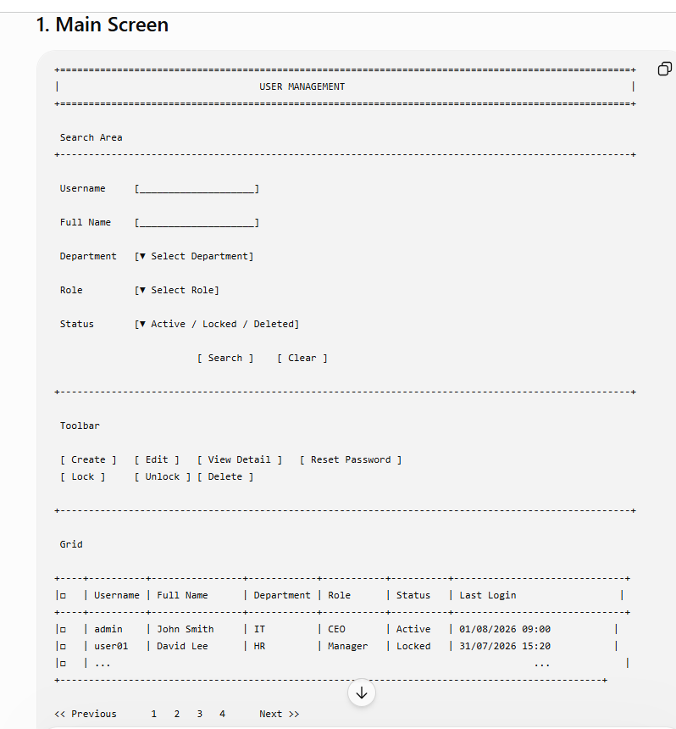
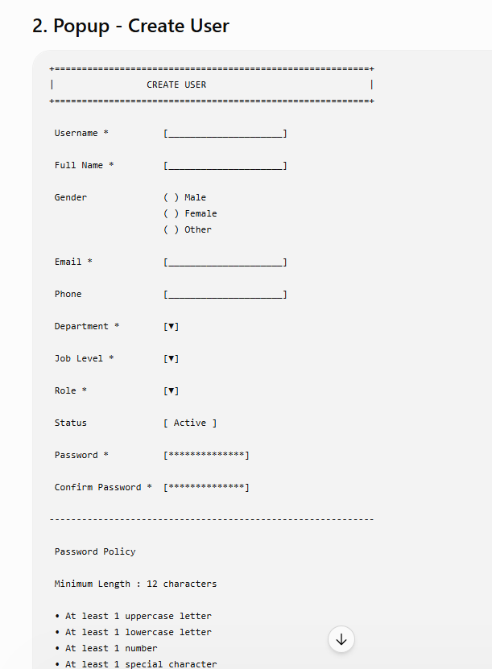
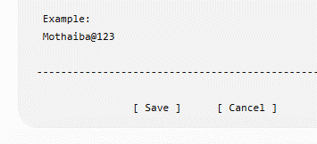
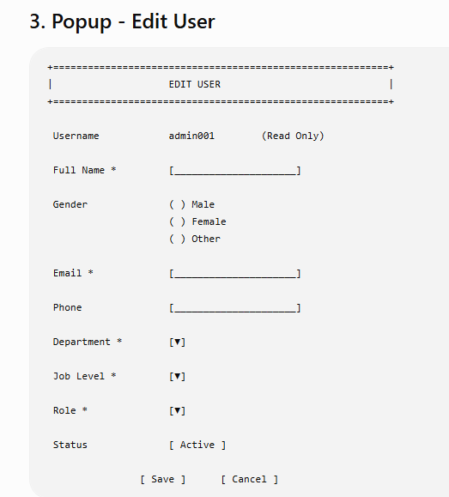
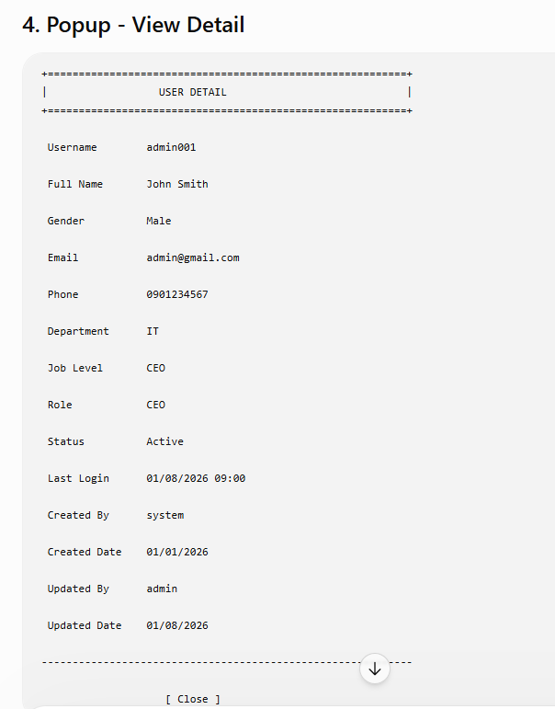
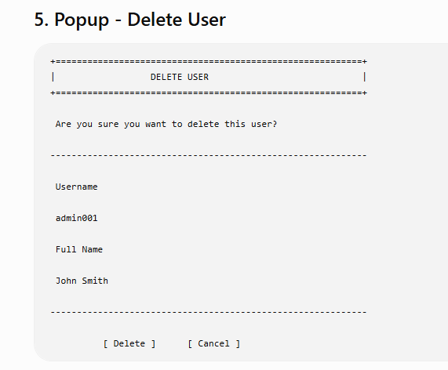
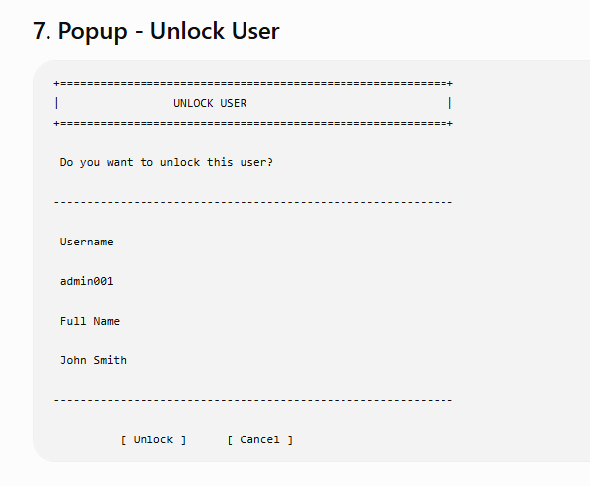
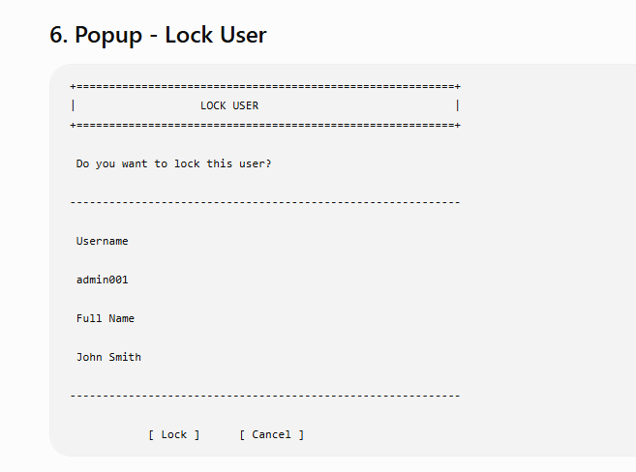
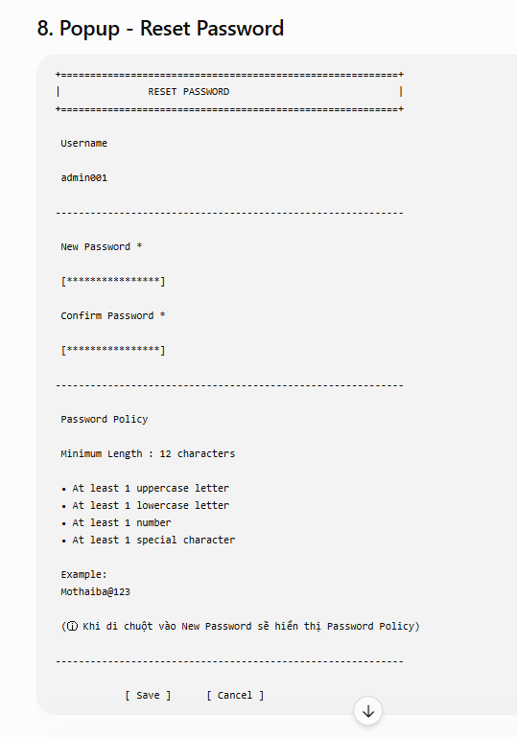
Section | Description
Section | Description
Search Area | Username, Full Name, Department, Job Level, Role, Status
Toolbar | Search, Reset, Create, Edit, Lock, Unlock, Reset Password
Grid | Danh sách User
Popup | General Information / Organization / Account / Audit
Popup-General | Username, Full Name, Email, Phone
Popup-Organization | Department, Job Level, Role
Popup-Account | Status, Force Change Password
Popup-Audit | Created By, Created Date, Updated By, Updated Date

